Sheet1
合同编号 | 客户姓名 | 物种 | 参考基因组 | 测序类型 | 测序模式 | 测序数据量/单位 | 样品ID | 博越编号 | 生物学重复 | 实验组vs对照组 |  | 分析内容 | 分析周期 （质检合格-项目结题） | 数据路径 | 备注
 |  |  |  |  |  |  |  |  |  | 实验组 | 对照
BYZH201911S0291 | 杜少华 | 人 | 默认 | Illumina Hiseq | SE50 | 20M reads | HK | WR199046B | 2 | HK | DMSO | miRNA标准信息分析+联合分析 | 分析截止时间：20200424 | N:\2020年1月10号排机\dushaohua
 |  |  |  | Illumina Hiseq | SE50 | 20M reads | HK | WR199047B |  | era | DMSO
 |  |  |  | Illumina Hiseq | SE50 | 20M reads | era | WR199049B |  | HK+era | DMSO | 联合分析等lncRNA数据下来了后再分析
 |  |  |  | Illumina Hiseq | SE50 | 20M reads | era | WR199050B |  | HK+era | HK
 |  |  |  | Illumina Hiseq | SE50 | 20M reads | DMSO | WR199053B |  | HK+era | era
 |  |  |  | Illumina Hiseq | SE50 | 20M reads | DMSO | WR199054B
 |  |  |  | Illumina Hiseq | SE50 | 20M reads | HK＋era | WR199055B
 |  |  |  | Illumina Hiseq | SE50 | 20M reads | HK＋era | WR199056B
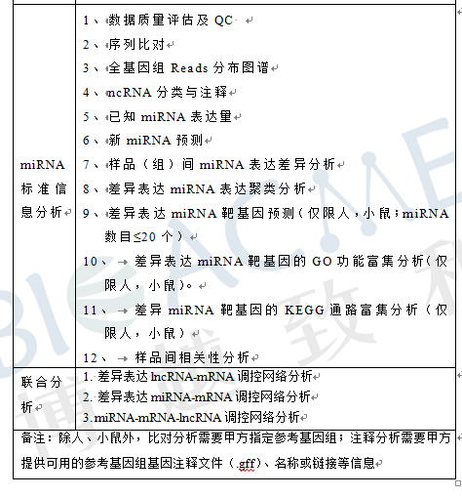
备注：测序模式是PE150 需要转化成SE50

